איור 4 - מקור ונק ציון
הציבור הפחית את השימוש בשיקים לאורך המשבר
תאריך | שקים שהוצגו
2019 | 2,505,602
15.03-23.03 | 2,447,765
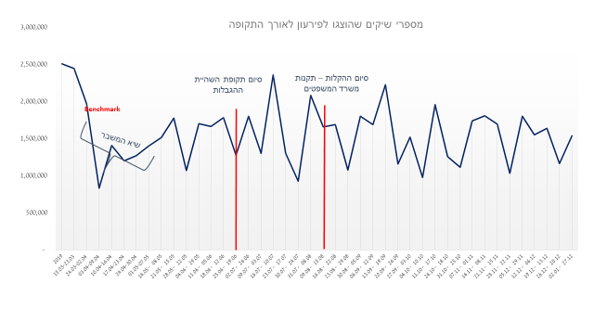
24.03-02.04 | 1,969,692
איור 4 מספרי שיקים שהוצגו לפירעון לאורך התקופה, 2019 עד 2020
03.04-09.04 | 835,910
10.04-16.04 | 1,410,844
17.04-23.04 | 1,199,728
24.04-30.04 | 1,272,102
01.05-07.05 | 1,403,450
08.05 - 14.05 | 1,513,603
15.05 - 21.05 | 1,774,360
22.05 - 28.05 | 1,070,139
29.05 - 04.06 | 1,701,196
05.06 - 11.06 | 1,667,048
12.06 - 18.06 | 1,784,783
19.06 - 25.06 | 1,278,884
26.06 - 02.07 | 1,804,113
03.07 - 09.07 | 1,304,957
10.07 - 16.07 | 2,355,106
17.07 - 23.07 | 1,299,212
24.07 - 30.07 | 927,653
08.08 - 31.07 | 2,085,177
15.08 - 09.08 | 1,659,619
22.08 - 16.08 | 1,689,749
29.08 - 23.08 | 1,078,049
05.09 - 30.08 | 1,803,014
12.09 - 06.09 | 1,687,951
19.09 - 13.09 | 2,224,185
26.09 - 20.09 | 1,160,599
03.10 - 27.09 | 1,523,404
10.10 - 04.10 | 975,678
17.10 - 11.10 | 1,954,542
18.10 - 24.10 | 1,257,682
25.10 - 31.10 | 1,116,124
01.11 - 07.11 | 1,741,537
08.11 - 14.11 | 1,808,615
15.11 - 21.11 | 1,693,508
22.11 - 28.11 | 1,033,918
29.11 - 05.12 | 1,803,400
06.12 - 12.12 | 1,551,005
13.12 - 19.12 | 1,639,094
20.12 - 26.12 | 1,166,236
27.12 - 02.01 | 1,542,105

